Sheet1
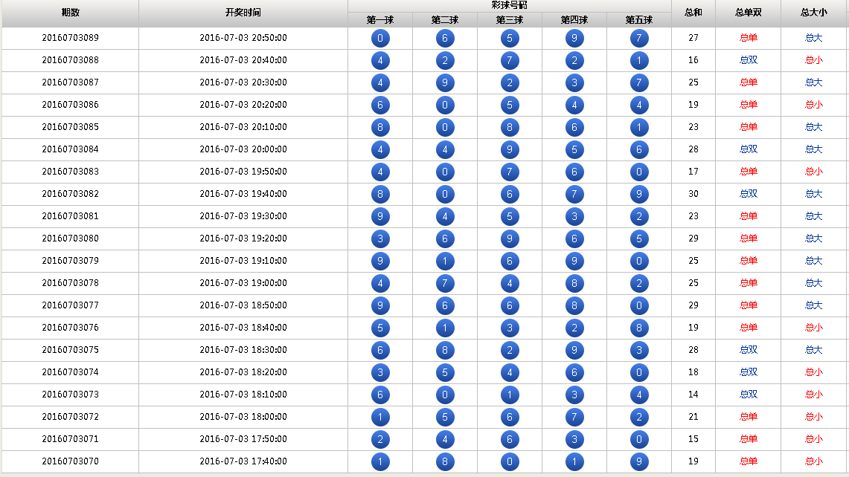
 | 由于手机屏幕较小，可以把五球的单双大小弄成点了球之后显示出来
 | 如第一球点了之后显示出
 |  | 小，双
期数并到开奖时间那列 | 总和也设置成可点的
期数格式 | 总单，总大
20160703-089
开奖时间的年-月-日就
可以去掉了

前端的开奖数据显示20
期的

